상품제안서
[컬러인쇄]유로3색 그립화이트펜(독일잉크) | 상품코드: F06892

 |  |  |  |  |  |  | 02-412-0044 | www.easy1.co.kr
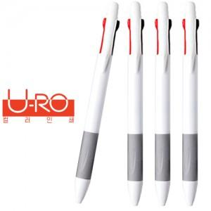

【상세/제작정보】

【인쇄/포장옵션】 | 풀칼라 / OPP(비닐)

【공급단가】 | 수량 | 1,000~ | 2,000~ | 3,000~ | 5,000~ | 10,000~
*VAT별도 | 단가 | 310원 | 300원 | 290원 | 280원 | 270원

【상품 URL】 | https://easy1.co.kr:443/src/goods_detail.php?gdno=6892

